견적서
견 적 서

아래와 같이 견적하오니 검토하신 후 연락바랍니다.
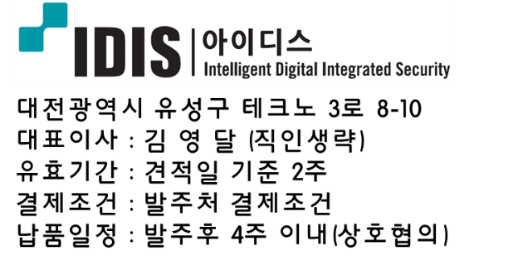
견적 일자 : | 2022-01-27
견적 NO : | 2022-01-27
수 신 : | 삼성에스원 담당자님 귀하
내 용 : | CCTV장비 견적서 송부의 건
금 액 : | 하기 금액 참조

 |  |  |  |  |  |  |  | (단위: 원, VAT 별도)
No. | 품 명 | 규 격 | 단위 | 수량 | 내역 |  | 비고
 |  |  |  |  | 견적 | 금액 | IDIS 모델명 | 에스원코드
_IDIS CCTV 견적_
1 | IP BULLET CAM | 2M, 4mm, 0lux, H.265, IP66 (Only PoE) | EA | 5 | 80,000 | 400,000 | NC-T4217WRX | VBR10327
2 | VA BOX | 피플 카운팅 / 히트맵 기능 / 큐 매니지먼트 기능 | EA | 1 | 400,000 | 400,000 | DV-1104 | TGS17765
3 | VMS | CPU : i7 RAM : 8G VGA 1G이상, 듀얼파워, 8BAY , SSD (HDD E-SATA로 확장가능) / iNEX 24CH (변경가능) | EA | 1 | 3,400,000 | 3,400,000 | iNEX SERVER | TGS17289
4 | NVR 32CH | 32CH, FullHD@960ips,PoE 16port내장, 기본 4TB | EA | 1 | 1,250,000 | 1,250,000 | DR-3265P | TGS28101
5 | IP IR-SPD CAM | 2M,36배줌, 일체형, IR투광등 (350M), H.265. IP67, AC24V, HI-PoE | EA | 9 | 1,250,000 | 11,250,000 | NC-S6286HRXL-A | VDP10061
6 | PoE HUB | 8PORT PoE 스위치, 8P UTP 100M PoE + 2P UTP Uplink | EA | - | 190,000 | - | DH2010P | TGS13950
7 | NVR 4CH | 4CH, FullHD@120ips,PoE 4port내장, 기본 2TB | EA | 8 | 310,000 | 2,480,000 | NR-2304P | VRN10029
8 | NVR 8CH | 8CH, FullHD@240ips,PoE 8port내장, 기본 3TB | EA | 2 | 400,000 | 800,000 | NR-2308P | VRN10030
9 | NVR 16CH | 16CH, FullHD@480ips,PoE 16port내장, 기본 3TB | EA | 5 | 700,000 | 3,500,000 | NR-4316PS | VRN10107
 | [ 소 계 ] |  |  |  |  | 23,480,000

* Note :
1) 장비설치 및 배관배선 별도
2) 발주전 재고 확인 필수

문의처 : 김상필 과장 / 010-7533-4075 / sangfeel@idis.co.kr
<이하 여백>
 |  | 20220127_IDIS CCTV 견적_VBR10327_NC-T4217WRX

